MOVIMENTAÇÃO_DE_TERRA
MOVIMENTAÇÃO DE TERRA
Data | 2024-10-08
Arquivo base | -

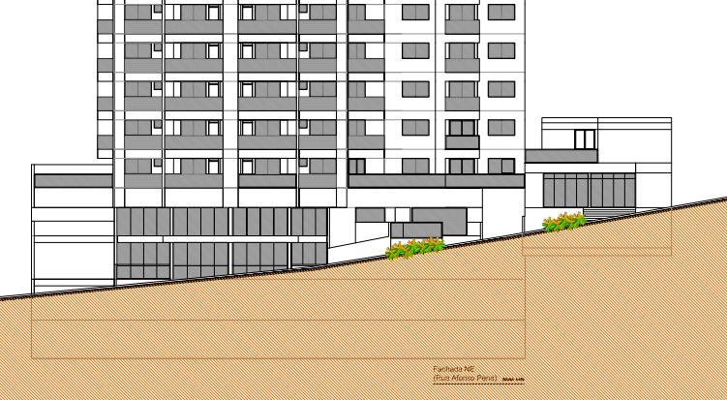
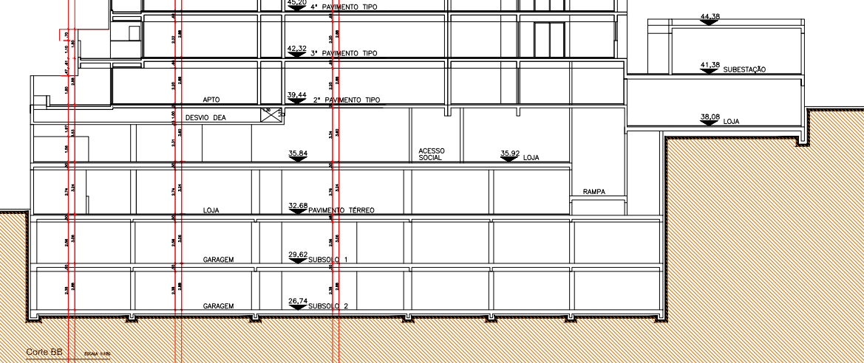
ESCAVAÇÃO VERTICAL DE SUBSOLO

Descrição | Área de subsolo (m²) | Altura do subsolo (m) | Volume total de escavação (m3) | Preço unitário de escavação (R$ / m3) | Valor total | Observação
Escavação subsolos | 1,631.90 | 5.94 | 9,693.49 | R$ 30.00 | R$ 319,885.04 | Escavação total do pavmento
Escavação terreo e mezanino | 1,631.90 | 6.76 | 5,515.82 | R$ 30.00 | R$ 182,022.13 | Escavação triangular
Bota-fora |  |  | 19,772.10 | R$ 32.00 | R$ 695,977.93 | 30% de empolamento
TOTAL |  |  |  |  | R$ 1,197,885.10

REBAIXAMENTO DE LENÇOL FREÁTICO

Descrição | Quantidade (dias) |  |  | Preço unitário de rebaixamento (R$ / dias) | Valor total | Observação
Rebaixamento de lençol | 160.00 |  |  | R$ 200.00 | R$ 35,200.00 | Quantidade do orçamento executivo
TOTAL |  |  |  |  | R$ 35,200.00

ESCAVAÇÃO E REATERRO DE VALAS

Descrição | Parâmetro |  | Volume total de escavação (m3) | Preço unitário (R$ / m3) | Valor total | Observação
Escavação mecanizada para blocos e baldrames | 1.20 | m³ / Vol infra | 587.48 | R$ 45.00 | R$ 29,080.46 | Custo do orçamento executivo
Reaterro para blocos e baldrames | 0.60 | m³ / Vol Escavação | 97.91 | R$ 12.00 | R$ 1,292.46 | Custo do orçamento executivo
Movimentação de bota-fora | 1.30 |  | 636.44 | R$ 35.00 | R$ 24,502.98 | Custo do orçamento executivo
Movimentação de terra das estacas | 1.30 | m³ | 1,230.04 | R$ 35.00 | R$ 61,563.52 | Custo do orçamento executivo
TOTAL |  |  |  |  | R$ 116,439.42

REGULARIZAÇÃO E APILOAMENTO DE FUNDO DE VALAS

Descrição | Parâmetro |  | Área de lastro (m²) | Preço unitário (R$ / m2) | Valor total | Observação
Lastro de concreto magro e=5cm | 0.35 | m² / APE | 571.17 | R$ 22.00 | R$ 13,822.19 | Indice do orçamento executivo | 8.47
Lastro de brita (piso) e=5cm | 0.95 | m² / APE | 148.23 | R$ 8.00 | R$ 1,304.41 | Indice do orçamento executivo | 8.36
TOTAL |  |  |  |  | R$ 15,126.60

TOTAL MOVIMENTAÇÃO DE TERRA |  |  |  |  | R$ 1,364,651.12 | R$ 78.10

SUPRAESTRUTURA
SUPRAESTRUTURA
Data | 2024-10-08
Arquivo base | -

SUPRAESTRUTURA - LAJE CUBETAS

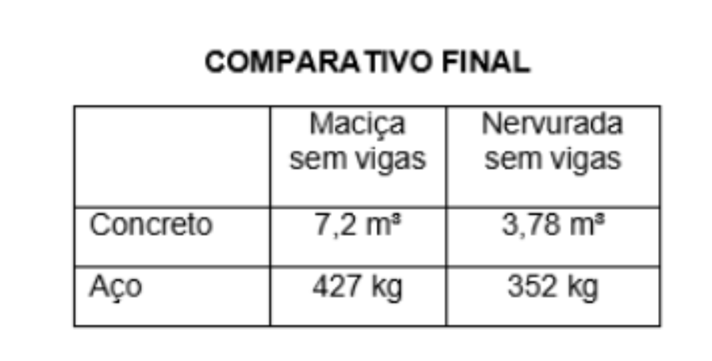
Descrição | Parâmetro |  | Quantidade |  | Preço unitário | Valor total | Observação
Fabricação forma | 2.00 | Jogos | 4,368.27 | m² | R$ 110.00 | R$ 528,560.67
Montagem de forma | 2.00 | m² / AC | 34,946.16 | m² | R$ 2.50 | R$ 96,101.94
Escoramento proprio | 3.00 | un / APT*NPT | 9,792.00 | un | R$ 3.50 | R$ 37,699.20
Cubetas proprias | 1.50 | R$ / AC | 1.00 | vb | R$ 26,209.62 | R$ 28,830.58
Concreto | 0.18 | m³ / AC | 3,145.15 | m³ | R$ 580.00 | R$ 1,915,399.03
Cristalizante (reservatorios) | 20% |  | 629.03 | m³ | R$ 127.60 | R$ 92,705.31
Armadura Convencional para Estrutura | 100.00 | kg / m³ | 377,418.53 | kg | R$ 7.62 | R$ 2,875,929.18
Mão de obra - estrutura em concreto armado | 280.00 | R$ / AC | 17,473.08 | m² | R$ 280.00
Piso sobre solo |  |  | 1,631.90 | m² | R$ 25.00 | R$ 44,877.25
Perfuração de vigas | 5,300.00 | R$ / NP | 1.00 | vb | R$ 84,800.00 | R$ 93,280.00 | Coeficiente originário do Gran Torino (R$ 160,00/un)
TOTAL |  |  |  |  |  | R$ 5,713,383.17

TOTAL SUPRAESTRUTURA |  |  |  |  |  | R$ 5,713,383.17 | R$ 326.98

